P15-Diseño mazarota
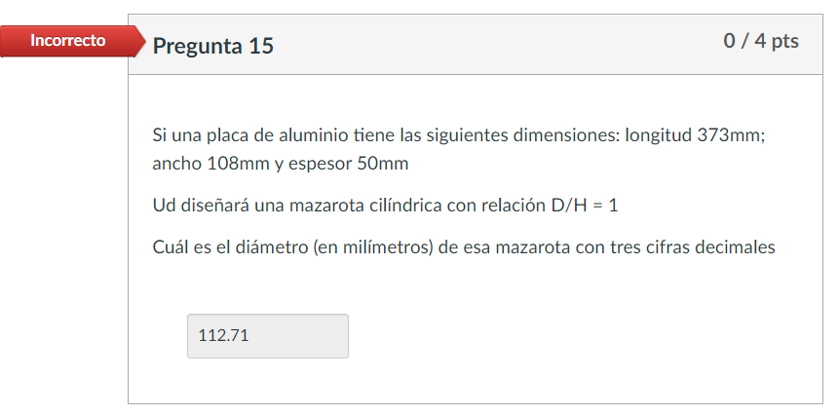
Pregunta 15
Placa de aluminio
Longitud = | 373 | mm
Ancho = | 108 | mm
Espesor = | 50 | mm

Volumen de la pieza = | 2014200 | mm
Área superficial = | 128668 | mm
Módulo de solidificación de la pieza = V/A pieza = | 15.654241925
Módulo de solificación de la mazarota = V/A mazarota = | 18.78509031

Ud diseñará una mazarota cilíndrica con relación D/H = 1
Conociendo el Mmazarota = (V/A)mazarota, y sabiendo que es cilíndrica:
V = | πr2h | = | πd2h/4
A = | 2πrh+2πr2 | = | πdh+πd2/2

Reeemplazando h por d, teniendo en cuenta la relación D/H = 1
V = | πd3/4
A = | πd2+πd2/2 | = | (3πd2)/2

Dividimos para encontrar la relación V/Amazarota: | V/Amazarota = | d/6 |  | Relación aproximada mostrada en clase para mazarota cilíndrica
Sabiendo el valor de V/A, reemplazamos para encontrar el diámetro:
d = | 112.711 | mm

 |  |  |  | Para lo cual el resultado del diámetro es:
 |  |  |  | d = | 93.925 | mm
Fuente:
https://www.youtube.com/watch?v=W2x1Fx1p9Ws
https://books.google.com.pe/books?id=U9g2EAAAQBAJ&pg=PA224&lpg=PA224&dq=10.22+A+cylindrical+riser+with+diameter-to-length+ratio%3D1.0+is+to+be+designed+for+a+sand+casting+mold.+The+casting+geometry+is+illustrated+in+figure+P10.22,+in+which+the+units+are+inches.If+the+mold+constant+in+chvorinov%27s+rule%3D19.5+min/in2,+determine+the+dimensions+of+the+riser+so+that+the+riser+will+take+0.5+min+longer+to+freeze+than+the+casting+itself.&source=bl&ots=gIsye-tr9C&sig=ACfU3U3xfU_eYsyuWlHTXkOewliak3gyzw&hl=es-419&sa=X&ved=2ahUKEwif4ey796f0AhV6H7kGHYUyCP0Q6AF6BAgLEAM#v=onepage&q=10.22%20A%20cylindrical%20riser%20with%20diameter-to-length%20ratio%3D1.0%20is%20to%20be%20designed%20for%20a%20sand%20casting%20mold.%20The%20casting%20geometry%20is%20illustrated%20in%20figure%20P10.22%2C%20in%20which%20the%20units%20are%20inches.If%20the%20mold%20constant%20in%20chvorinov's%20rule%3D19.5%20min%2Fin2%2C%20determine%20the%20dimensions%20of%20the%20riser%20so%20that%20the%20riser%20will%20take%200.5%20min%20longer%20to%20freeze%20than%20the%20casting%20itself.&f=false

Puntos acumulados
Fecha de participación | Participación
2021-09-21 | 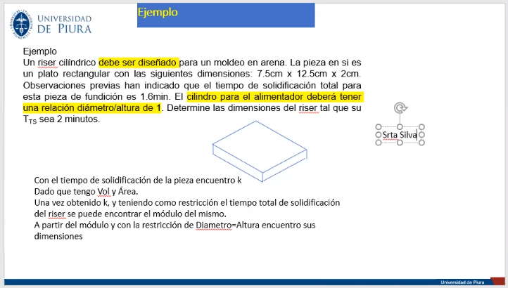
2021-10-14 | 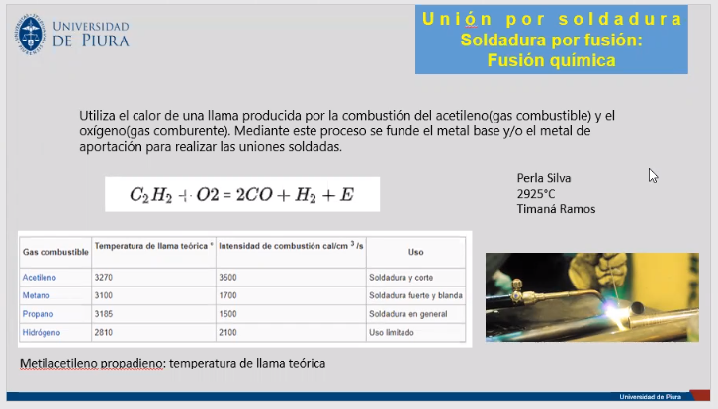
2021-10-19 | 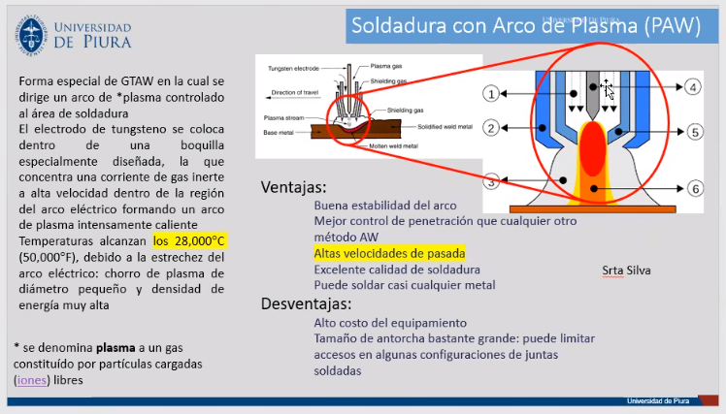
2021-10-21 | 